ورقة1 (2)
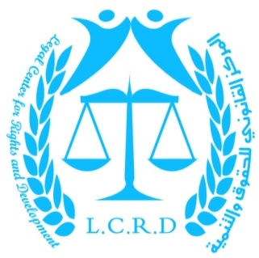
المركز القانوني للحقوق والتنمية
 |  |  |  |  |  |  |  |  | نموذج 24 | الإحصائية رقم (7) 2017
 |  |  |  | إحصائية للضحايا المدنيين القتلى والجرحى والأضرار في المنشآت المدنية في اليمن التي تعرضت للقصف من الطائرات الحربية التابعة للسعودية وتحالفها من تاريخ 26/ 3/ 2015 حتى تاريخ 17/ 12/ 2017

 |  |  |  |  | الضحايا المدنيين |  |  | 35,025
 |  |  | الشهداء |  |  |  | الجرحى
 |  |  | أطفال | نساء | رجال | إجمالي | أطفال | نساء | رجال | إجمالي
 |  |  | 2,887 | 2,027 | 8,689 | 13,603 | 2,722 | 2,233 | 16,857 | 21,422 | 35,025

البنية التحتية |  |  |  |  |  |  | القطاعات الاجتماعية
جسور وطرق | خزانات وشبكات مياه رئيسية | محطات كهرباء ومولدات رئيسية | شبكات اتصالات | مطارات | موانئ |  | منازل تدمرت وتضررت | نازحين | مساجد | مدارس ومراكز تعليمية | مدارس توقفت | منشأة جامعية | مستشفى ومرفق صحي | مؤسسات إعلامية

2,144 | 524 | 174 | 387 | 15 | 14 |  | 409,356 | 2,650,000 | 826 | 827 | 3,650 | 118 | 301 | 30

 |  |  |  | القطاعات الإنتاجية
منشآت حكومية | مخازن أغذية | أسواق | منشآت تجارية | شاحنات غذائية | ناقلات وقود | وسائل نقل | محطات وقود | مواقع أثرية | منشآت سياحية | مصنع | منشآت رياضية | صوامع غلال | حقول زراعية | مزارع دجاج ومواشي | قوارب صيد

1,684 | 692 | 593 | 6,393 | 548 | 251 | 3,378 | 337 | 211 | 255 | 300 | 106 | 11 | 2,256 | 245 | 99

 |  |  |  |  |  |  |  |  |  |  |  |  | إدارة المركز

